Hárok1
Potenciálové krivky Boli zostrojené potenciálové krivky HCl pomocou Avogadro (UFF) a MOPAC (PM7). Pomocou výpočtov MOPAC boli získané a vizualizované aj MO HOMO a MO LUMO. Ďalšími výpočtami v MOPAC boli získané údaje: rotačná konštanta a vibračná konštanta HCl a porovnané s experimentálnymi údajmi z https://cccbdb.nist.gov/exp2x.asp a https://webbook.nist.gov/cgi/cbook.cgi?ID=7647-01-0.
MO LUMO: Protiväzbový sigma (kombinácia Cl p orbitál a H 1s orbitál)
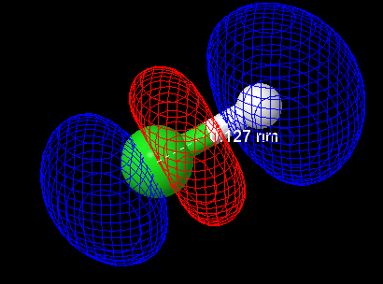

Avogadro, UFF |  | MOPAC PM7
 |  |  |  |  | Vypočítané | Experimentálne
r(H-Cl)/A | E | r(H-Cl)/A | Hf |  | MOPAC PM7 | NIST
0.3 | 997 | 0.3 | 1.87E+06 | Be rotačná konštanta | 10.6311 | 10.5934
0.5 | 684.56 | 0.4 | 6.00E+04 | ωe vibračná konštanta | 2915.46 | 2990.9
0.8 | 295.85 | 0.5 | 4.66E+03
1 | 125.99 | 0.6 | 8.44E+02
MO HOMO: neväzbový p Cl orbitál
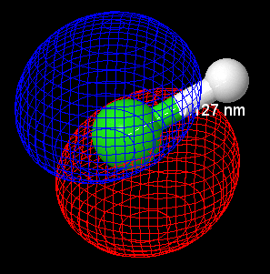
1.2 | 27.55 | 0.7 | 3.09E+02
1.3 | 5.11 | 0.8 | 1.47E+02
1.376 | 0 | 0.9 | 6.55E+01
1.4 | 0.53 | 1 | 1.88E+01
1.5 | 13.81 | 1.1 | -6.91E+00
1.8 | 160.77 | 1.2 | -1.84E+01
2 | 348.03 | 1.3 | -2.02E+01
 |  | 1.4 | -1.57E+01
 |  | 1.5 | -7.14E+00
 |  | 1.6 | 3.71E+00
 |  | 1.7 | 1.57E+01
re (exp)/A | 1.275
re/A | 1.376 |  | 1.272
UFF
PM7

